Sheet1
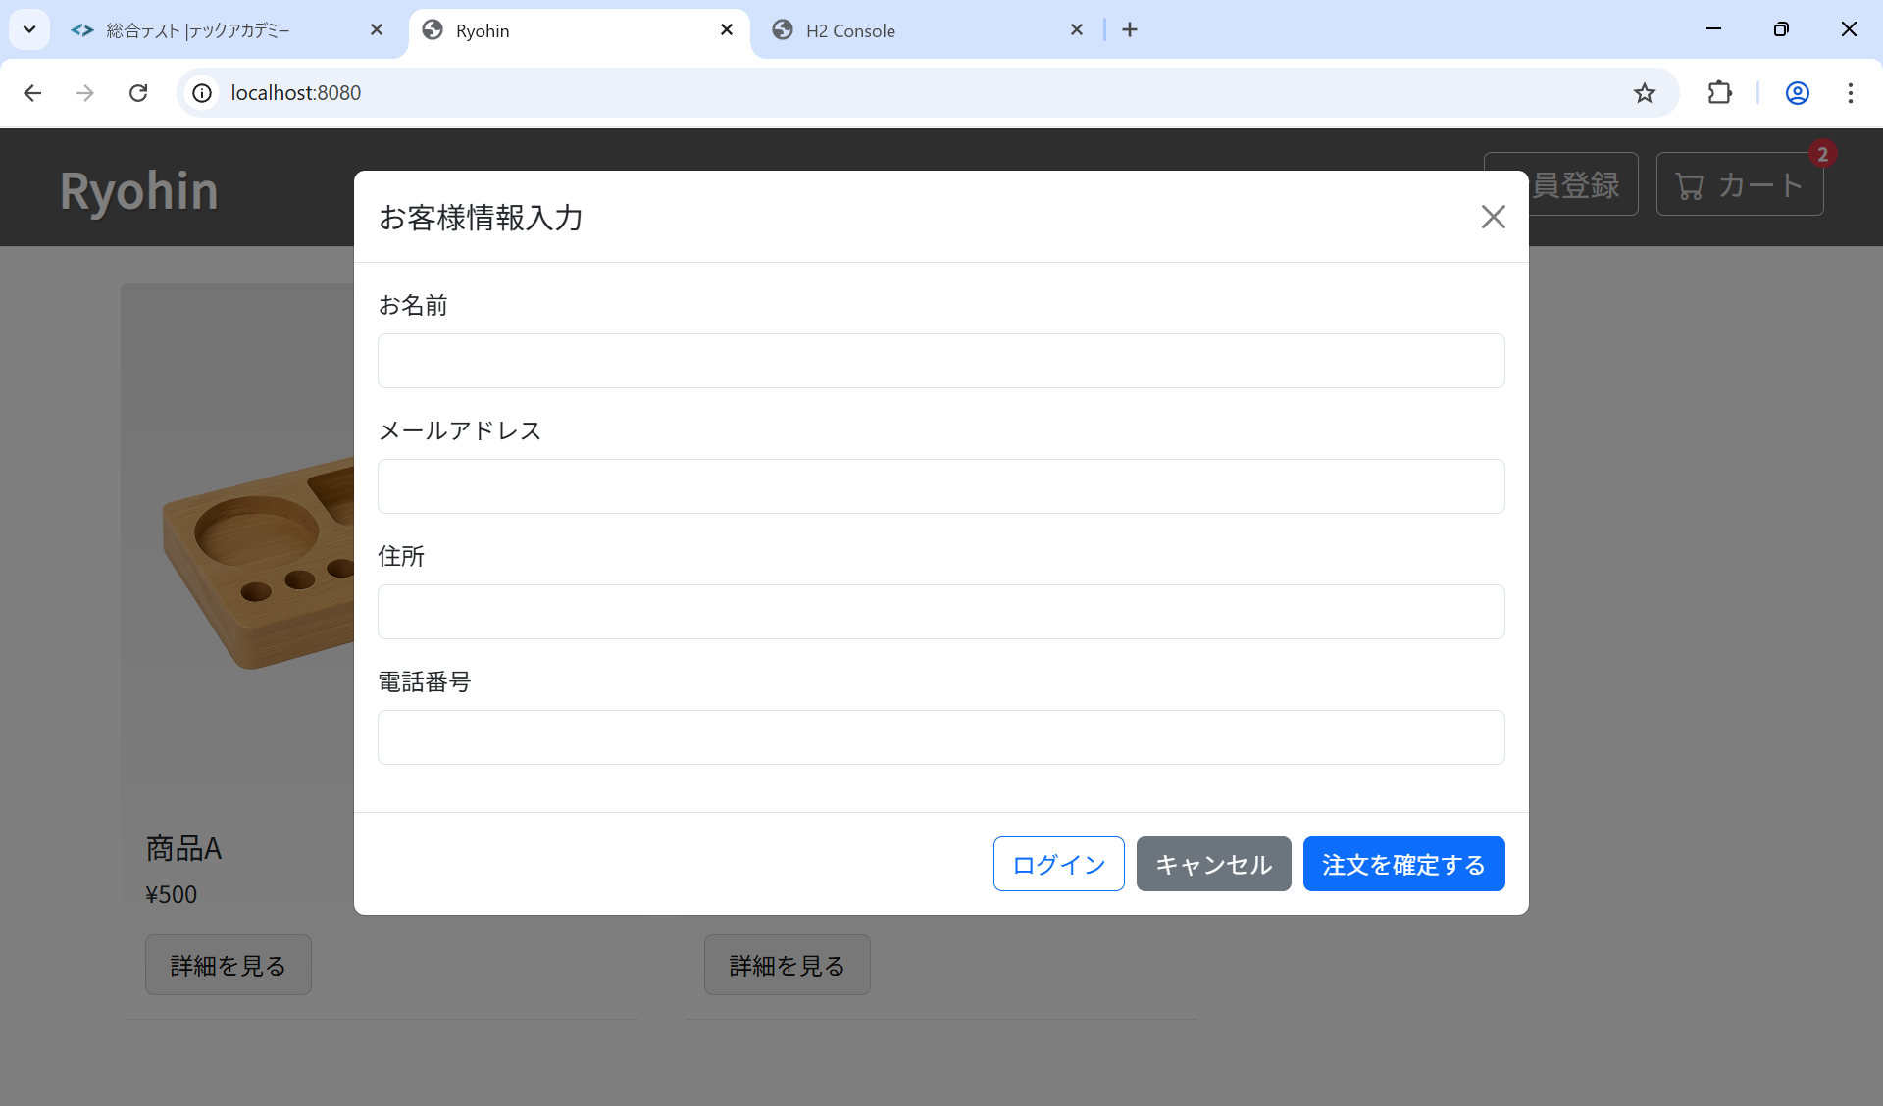
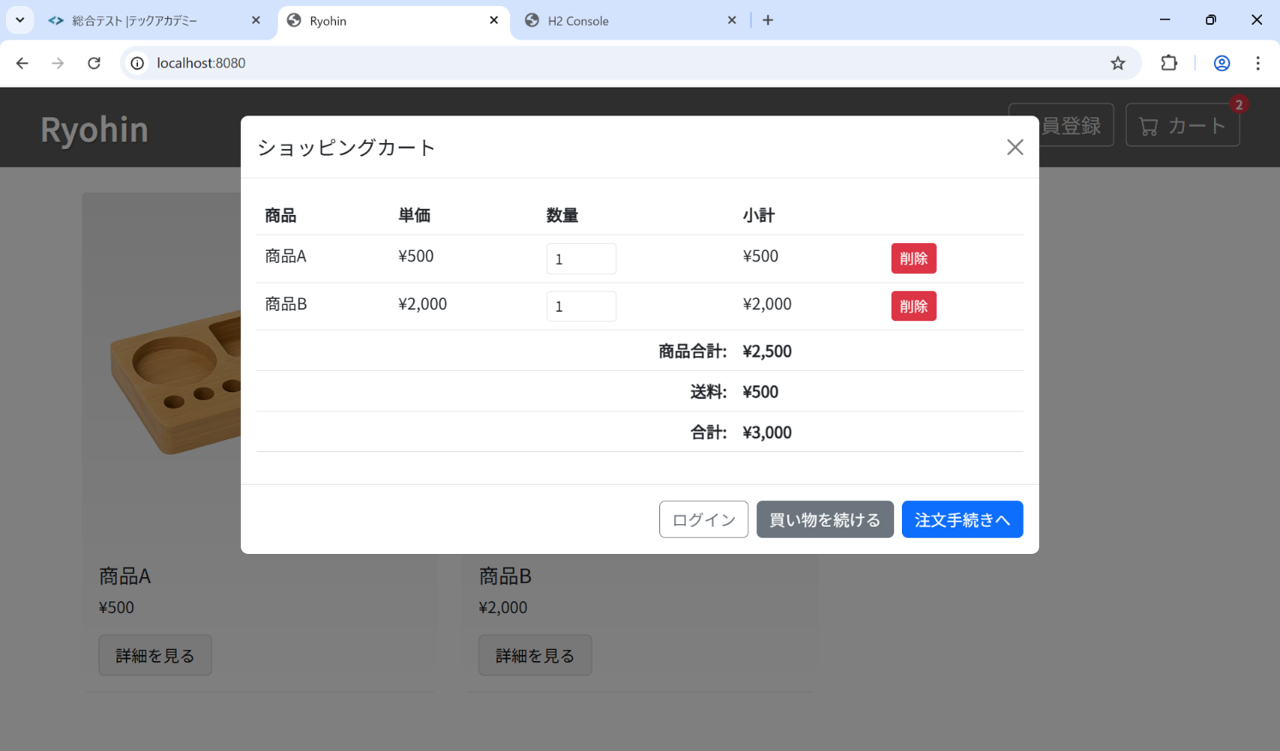
ST-O-001: 注文手続き開始
 | 前提

 | 結果

